相関関係図
商品選択・購入画面
◆ECサイト画面遷移図

トップ画面
個人情報編集画面

検索画面
ログイン画面
新規登録画面

検索結果表示画面
ログイン結果表示画面
新規登録内容確認画面

カートインプット画面
マイページ表示画面
新規登録結果表示画面

購入内容確認画面
購入履歴表示画面
削除内容確認画面
登録内容変更画面

購入結果表示画面
削除結果表示画面
変更内容確認画面

変更結果表示画面

エラー表示画面

使用スキル
◆使用スキル

jsp
サーバー
クライアント
servlet
 | JAVA (jsp&servlet)
 | HTML&CSS
 | MySQL

html
css

DB

MySQL

jsp&servlet
◆jsp&servlet

 | ●例)新規登録の流れ
クライアント
サーバー
DB
jsp
servlet

 |  | ①registration.jsp
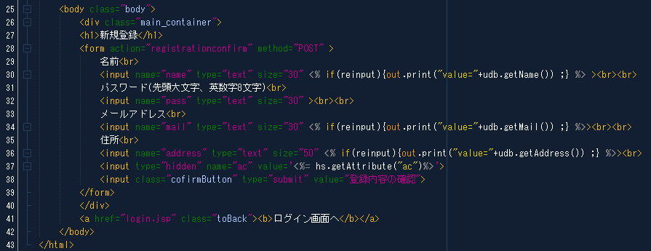

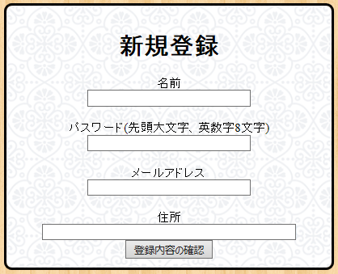

 |  | ②RegistrationConfirm.java
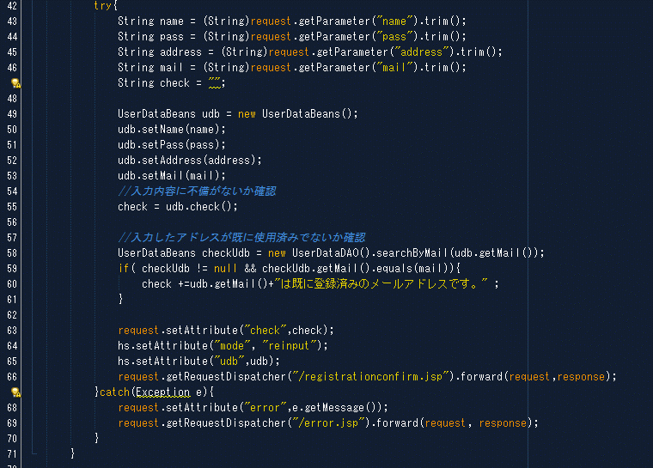

持ち回り情報に関するスコープの使い分け

 |  |  | ③UserDataBeans.java

 |  | ④registrationconfirm.jsp
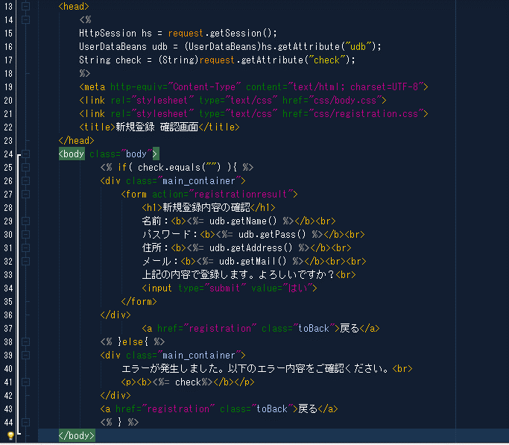

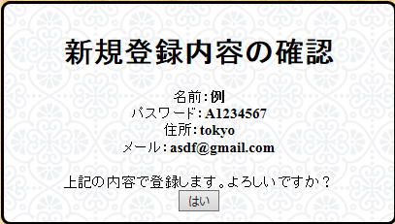

MySQLによるDBの操作へ

MySQL
◆MySQL

 | ●例)新規登録の流れ
サーバー
クライアント
servlet

DB

MySQL

 |  | ①RegistrationResult.java
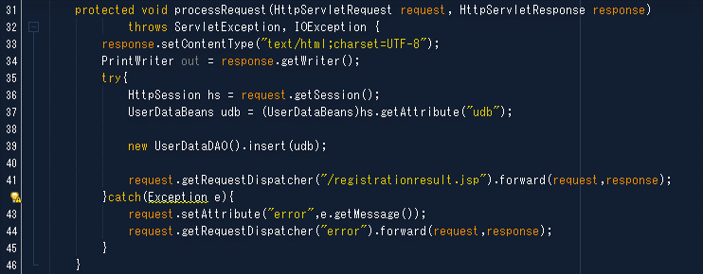

 |  |  | ②UserDataDAO.java
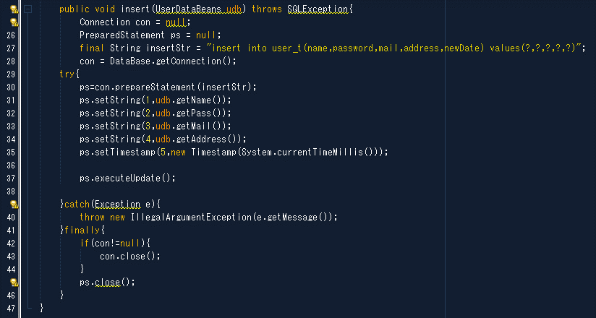
DBへのアクセス

SQLインジェクション対策

MySQLによるDBへの書き込み完了

 | ●例)登録情報抽出の流れ

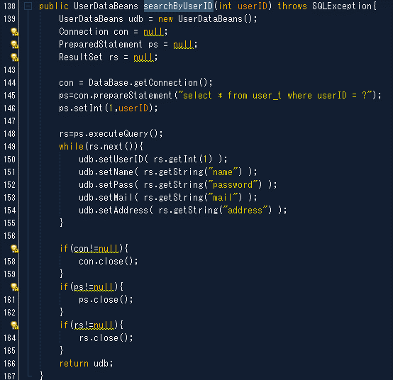

※while文で回す必要なし

json情報の処理
◆json情報の処理

サーバー
クライアント
jsp
servlet

DB

 | ●jsonとは
 |  | JSONとはJavaScript Object Notationの略で、XMLなどと同様のテキストベースのデータフォーマット
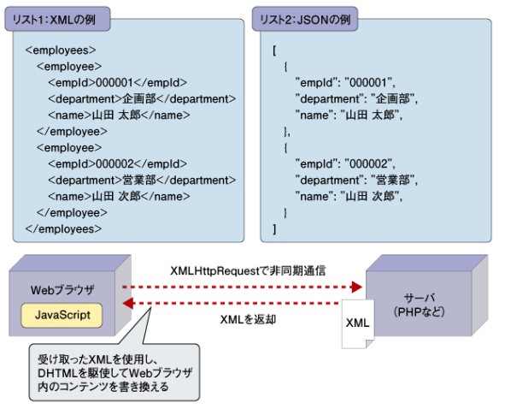

 | ●例)yahooAPIから取得したjson情報の処理

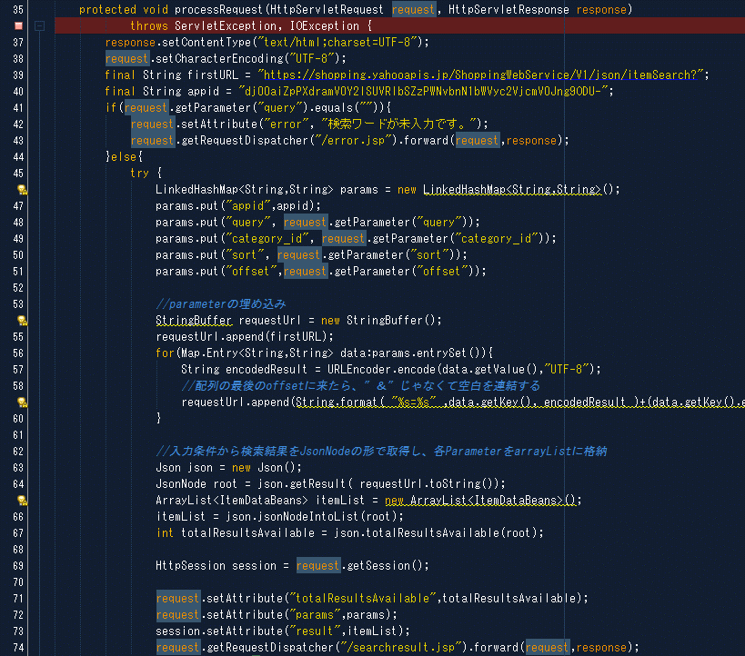

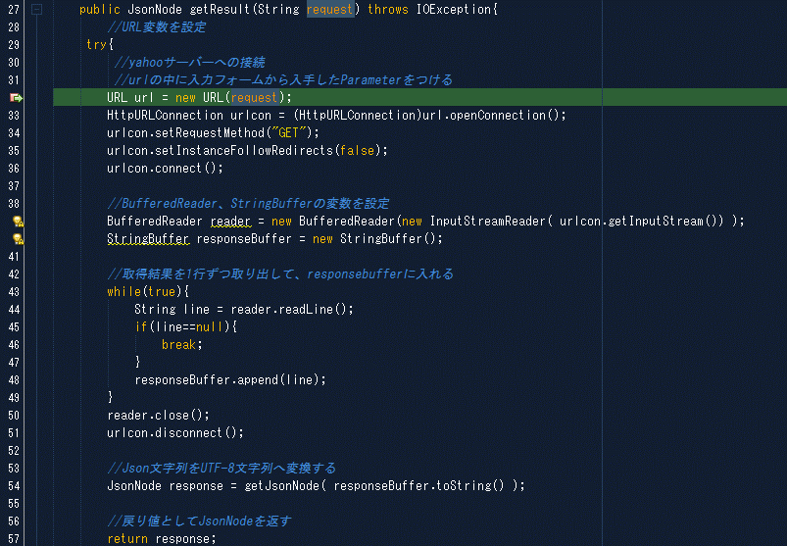

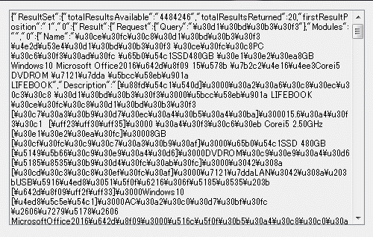

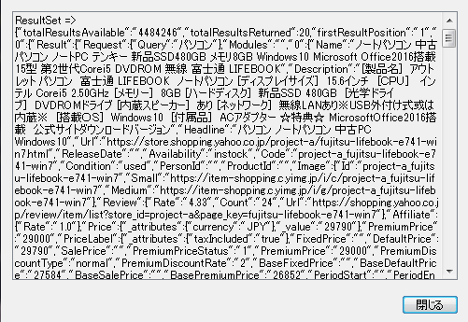

json情報をDTOへの移送完了

